PreDiseñoBase
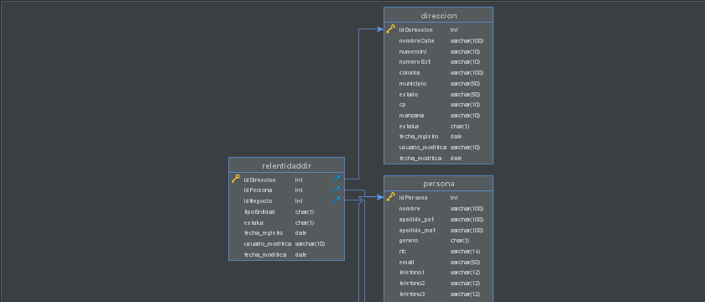
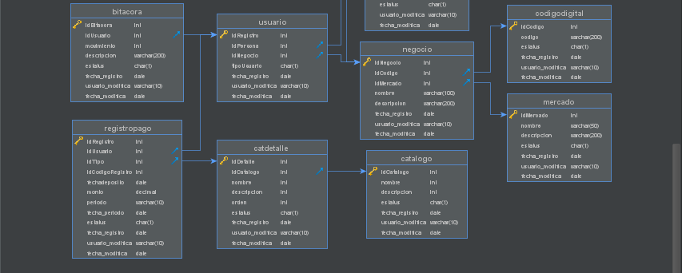
PERSONA |  |  | USUARIO |  | NEGOCIO | MERCADO
P * idPersona |  |  | P * idRegistro |  | P * idNegocio | P * idMercado
* apellido_pat |  |  | F idNegocio |  | F * idCodigoDigital | * nombre
* apellido_mat |  |  | F * idPersona |  | F * idMercado | * descripcion
* nombre |  |  | * tipoUsuario |  | * nombre | * estatus
* genero |  |  | * estatus |  | descripcion | * fechaRegistro
rfc |  |  | * fechaRegistro |  | * estatus | * usuario_modifica
email |  |  | * usuario_modifica |  | * fechaRegistro | * fecha_modifica
telefono1 |  |  | * fecha_modifica |  | * usuario_modifica
telefono2 |  |  |  |  | * fecha_modifica
telefono3
* estatus
* usuario_modifica |  |  | relEntidadDireccion
* fecha_modifica |  |  | P F * idDireccion
 |  |  | * idEntidad
DIRECCION |  |  | * tipoEntidad
P * idDireccion |  |  | * estatus
 |  |  | * fechaRegistro
* nombreCalle |  |  | * usuario_modifica
numeroInt |  |  | * fecha_modifica |  | CODIGODIGITAL
* nuertoExt |  |  |  |  | P * idCodigoRegistro
* colonia |  |  |  |  | contenido
* municipio |  |  |  |  | …
* estado |  |  |  |  | * estatus
* codigoPostal |  |  |  |  | * fechaRegistro
* estatus |  |  |  |  | * usuario_modifica
* fechaRegistro |  |  |  |  | * fecha_modifica
* usuario_modifica
* fecha_modifica
 |  | REGISTROPAGO |  | BITACORA
 |  | P * idRegistro |  | P * idBitacora
 |  | F * idUsuario |  | F * idUsuario
 |  | * idTipo |  | * Movimiento
 |  | * idCodigoRegistro |  | * descripcion
 |  | * fechadeposito |  | * estatus
CATDETALLE |  | * cantidad |  | * fechaRegistro
P * idDetalle |  | * periodo |  | * usuario_modifica
F * idCatalogo |  | * estatus |  | * fecha_modifica
* nombre |  | * fechaRegistro
descripcion |  | * usuario_modifica
* orden |  | * fecha_modifica
* estatus
* fechaRegistro
* usuario_modifica
* fecha_modifica

 | CATALOGO
 | P * idCatalogo
 | F * nombre
 | * descripcion
 | estatus
 | * fechaRegistro
 | * usuario_modifica
 | * fecha_modifica

ENTIDAD RELACION DBVISUALIZER

